关系图
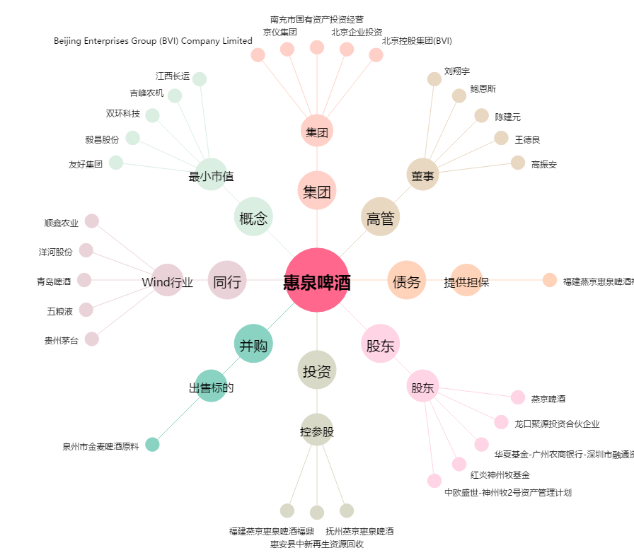
惠泉啤酒[600573.SH] - 关系概览图

